微生信示例255
fips | abbr | full | value | 中文说明（此列不用拷贝） | 微生信，您身边的数据分析，可视化专家
01 | AL | Alabama | 1 | 阿拉巴马州 | https://www.bioinformatics.com.cn/plot_basic_usa_choropleth_map_255
02 | AK | Alaska | 2 | 阿拉斯加州
04 | AZ | Arizona | 3 | 亚利桑那州 | 输出示例图
05 | AR | Arkansas | 4 | 阿肯色州
06 | CA | California | 5 | 加利福尼亚州
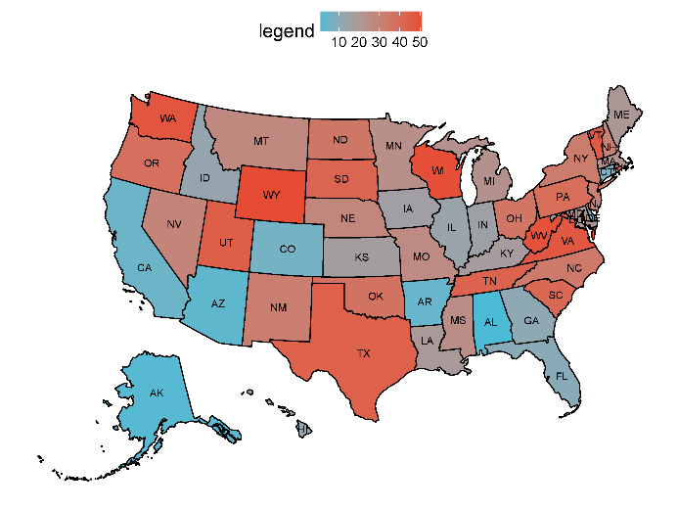
08 | CO | Colorado | 6 | 科罗拉多州
09 | CT | Connecticut | 7 | 康涅狄格州
10 | DE | Delaware | 8 | 特拉华州
11 | DC | District of Columbia | 9 | 华盛顿哥伦比亚特区
12 | FL | Florida | 10 | 佛罗里达州
13 | GA | Georgia | 11 | 乔治亚州
15 | HI | Hawaii | 12 | 夏威夷州
16 | ID | Idaho | 13 | 爱达荷
17 | IL | Illinois | 14 | 伊利诺伊州
18 | IN | Indiana | 15 | 印第安纳州
19 | IA | Iowa | 16 | 爱荷华州
20 | KS | Kansas | 17 | 堪萨斯州
21 | KY | Kentucky | 18 | 肯塔基州
22 | LA | Louisiana | 19 | 路易斯安纳州
23 | ME | Maine | 20 | 缅因州
24 | MD | Maryland | 21 | 马里兰州
25 | MA | Massachusetts | 22 | 马萨诸塞州
26 | MI | Michigan | 23 | 密歇根州
27 | MN | Minnesota | 24 | 明尼苏达州 | 注意： 仅修改标黄的数据，其他不要修改
28 | MS | Mississippi | 25 | 密西西比州
29 | MO | Missouri | 26 | 密苏里州
30 | MT | Montana | 27 | 蒙大拿州
31 | NE | Nebraska | 28 | 内布拉斯加州 | 使用问题，或数据分析合作意向
32 | NV | Nevada | 29 | 内华达州 | 请微信扫码联系我们

33 | NH | New Hampshire | 30 | 新罕布什尔州
34 | NJ | New Jersey | 31 | 新泽西州
35 | NM | New Mexico | 32 | 新墨西哥州
36 | NY | New York | 33 | 纽约州
37 | NC | North Carolina | 34 | 北卡罗来纳州
38 | ND | North Dakota | 35 | 北达科他州
39 | OH | Ohio | 36 | 俄亥俄州
40 | OK | Oklahoma | 37 | 俄克拉荷马州
41 | OR | Oregon | 38 | 俄勒冈州
42 | PA | Pennsylvania | 39 | 宾夕法尼亚州
44 | RI | Rhode Island | 40 | 罗德岛州
45 | SC | South Carolina | 41 | 南卡罗来纳州
46 | SD | South Dakota | 42 | 南达科他州
47 | TN | Tennessee | 43 | 田纳西州
48 | TX | Texas | 44 | 得克萨斯州
49 | UT | Utah | 45 | 犹他州
50 | VT | Vermont | 46 | 佛蒙特州
51 | VA | Virginia | 47 | 弗吉尼亚州
53 | WA | Washington | 48 | 华盛顿州
54 | WV | West Virginia | 49 | 西弗吉尼亚州
55 | WI | Wisconsin | 50 | 威斯康辛州
56 | WY | Wyoming | 51 | 怀俄明州
72 | PR | Puerto Rico | 52 | 波多黎各

